COTIZACION

 |  |  |  |  | GRUPO ASERCOM, S.A. DE C.V.
 |  |  |  |  | División Computadoras

Cotizado a: |  |  |  |  | Fecha:
LLANTAS Y SERVICIOS SERNA |  |  |  |  | 2015-06-16
Atención: |  |  |  |  | Tiempo de Entrega:
MIGUEL TORRES |  |  |  |  | 3 a 5 Dias Habiles
Validez de la oferta: |  | 10 días |  |  | Agente:
Condiciones de pago: |  | CONTADO |  |  | ROBERTO QUIÑONES

En respuesta a su amable solicitud ponemos a su consideración la siguiente cotización de:
COMPUTADORAS

Cant | Descripción |  |  | No. Parte | P.Unitario | Total
6 | COMPUTADORA GIGABYTE BRIX COREI5-4200U / 2x4GB RAM / HDD 1TB / 1 HDMI / 1 MINI DISPLAYPORT / 2 USB 3.0 / NO VGA / MONITOR BENQ GW2265HM / KIT MOUSE Y TECLADO ALAM. TK-210 |  |  | GB-BXI5H-4200 | 647.50 | 3,885.00
LICENCIAMIENTOS
6 | LICENCIAMIENTO WINDOWS 8.1 PRO |  |  | FQC-08147 | 187.00 | 1,122.00
6 | LICENCIAMIENTO OFFICE STD 2013 |  |  | 021-10257 | 339.00 | 2,034.00
 |  |  |  | Sub Total sin IVA | $7,041.00 USD
IMAGEN ILUSTRATIVA
 |  |  | 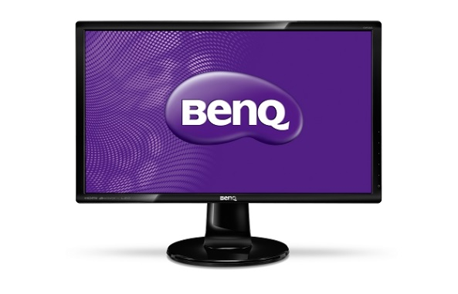
X | USD | LOS PRECIOS ESTAN COTIZADOS EN USD PAGADEROS CON LA MISMA MONEDA Y NO INCLUYEN IVA.
 | MN | LOS PRECIOS ESTAN COTIZADOS EN MONEDA NACIONAL Y NO INCLUYEN IVA.

Grupo Asercom, S.A. de C.V. |  |  | www.grupoasercom.com
Corporativo Monterrey |  |  | Sucursal Guadalajara |  | Sucursal México, D.F.
Joaquin Garcia No. 217 Col. Burocratas |  |  | Av. Circunvalación Agustín Yáñez No. 2360 Int 4-A |  | Río Lerma No. 26 Col. Cuauhtémoc
Del Estado Monterrey, N.L. C.P. 64380 |  |  | Col. Arcos Sur Guadalajara, Jal. C.P. 44150 |  | Del. Cuauhtémoc México, D.F. C.P. 06500
Conmutador (81) 1442-4000 |  |  | Tels (33) 3630-5030 y 3630-5033 |  | Tels (55) 5703-0028 y 5703-0141

